Worksheet
 | Alklima B.V.
 | Van Hennaertweg 29
 | 2952 CA Alblasserdam
 | NEDERLAND
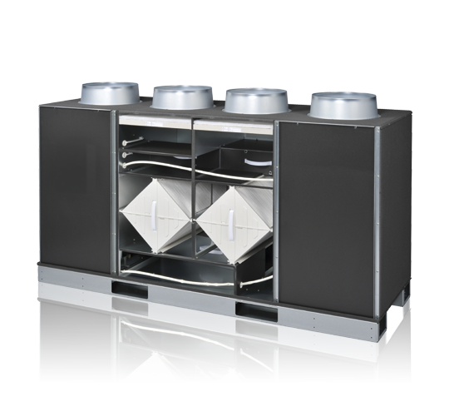
Code | LGF-100 GX-E
Product | Lossnay Vloer WTW-unit

Afmetingen & aansluitingen
Naam |  | Waarde | Eenheid
Gewicht |  | 164 | kg

Overige gegevens
Naam |  | Waarde | Eenheid
Soort ventilatie |  | Decentrale luchttoe- en luchtafvoer
Debiet |  | 995 | m³/h
Warmtebron |  | Luchtafvoer

